TDSheet
 | Бюджет проекту по заміні дитячого майданчика в дворі будинку за адресою: вул. М.Цвєтаєвої 14
№ |  | Артикул |  | Зовнішній вигляд | Найменування |  |  | Кіл-ть |  | Од. вим. |  | Ціна з ПДВ |  | Сума з ПДВ
1 |  | 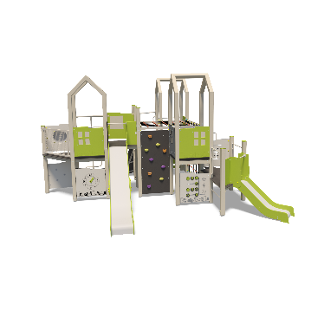 TЕ936 |  |  | Ігровий комплекс TЕ936 |  |  | 1 |  | шт |  | 287,500 |  | 287,500

2 |  | TE830-F |  |  | Дах з фанери (серія ТЕ830) |  |  | 3 | шт |  | 7,410 |  |  | 7,410
3 |  | TE248 |  |  | Гойдалка на пружині Бджілка |  |  | 1 | шт |  | 12,350 |  |  | 12,350
4 |  | TE242 |  | Нет изображения | Гойдалка-балансир |  |  | 1 |  | шт |  | 22,100 |  | 22,100
5 |  | TE431 |  | Нет изображения | Гойдалка подвійна на ланцюгах Місто |  |  | 1 |  | шт |  | 18,600 |  | 18,600
6 |  | TE211M |  | Нет изображения | Карусель |  |  | 1 |  | шт |  | 16,250 |  | 16,250
7 |  |  |  |  | Пісок для дитячого майданчика з доставкою |  |  | 1 |  | шт |  | 8,000 |  | 8,000

 |  |  |  |  |  | Вартість обладнання: |  |  |  |  |  |  | 372,210
 |  |  | Монтаж: |  |  |  |  |  |  |  |  |  | 57,400.00
 |  |  | Демонтаж: |  |  |  |  |  |  |  |  |  | 8,000.00
 |  |  | Доставка: |  |  |  |  |  |  |  |  |  | 5,000.00
 |  |  | Вивіз сміття |  |  |  |  |  |  |  |  |  | 4,000.00
 |  |  |  |  |  |  | Загальна вартість проекту: |  |  |  |  |  | 446,610.00
 |  |  |  |  |  |  | Обов'язковий резерв 20% |  |  |  |  |  | 89,322.00
 |  |  |  |  |  |  | Загальна сума: |  |  |  |  |  | 535,932.00

